Hoja1
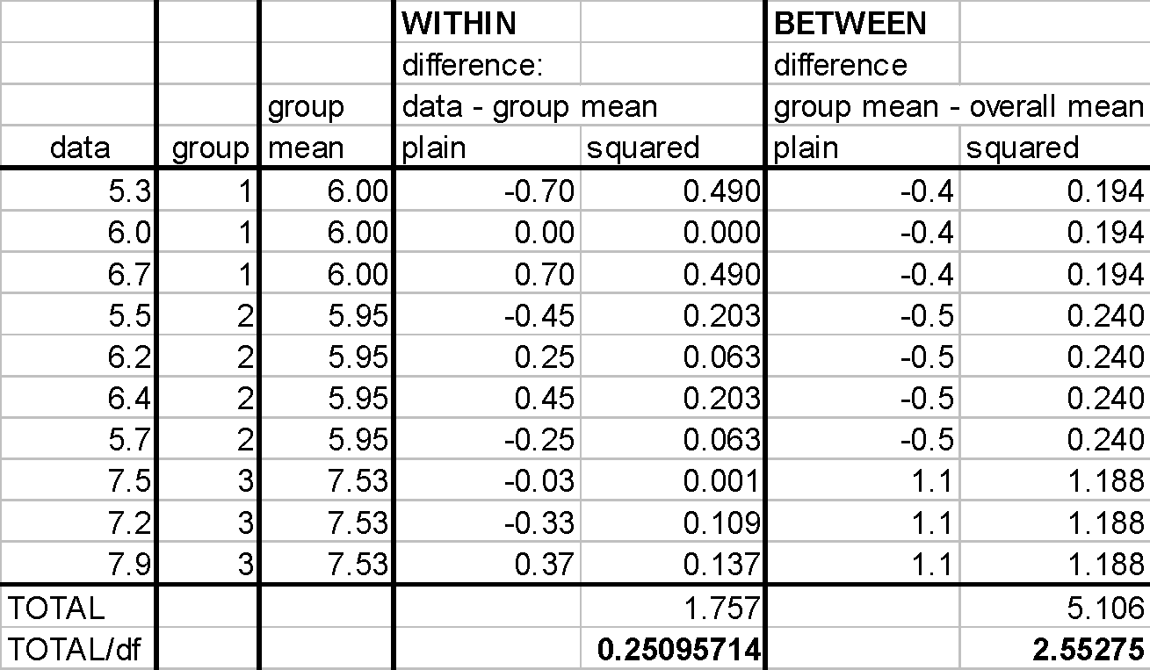
Group 1: 5.3, 6.0, 6.7
Group 2: 5.5, 6.2, 6.4, 5.7
Group 3: 7.5, 7.2, 7.9
 |  |  |  | Intra-grupos
 |  |  |  | Diff BG |  |  | Square BG
 | G1 | G2 | G3 | G1 | G2 | G3 | G1 | G2 | G3
 | 5.3 | 5.5 | 7.5 | -0.7 | -0.45 | -0.033333333333 | 0.490 | 0.203 | 0.001
 | 6 | 6.2 | 7.2 | 0 | 0.25 | -0.33333333333 | 0.000 | 0.063 | 0.111
 | 6.7 | 6.4 | 7.9 | 0.7 | 0.45 | 0.36666666667 | 0.490 | 0.203 | 0.134
 |  | 5.7 |  |  | -0.25 |  |  | 0.063
 |  |  |  |  |  |  |  | SS | 1.757
n | 3 | 4 | 3 |  |  |  |  | df | 7
df |  |  |  |  |  |  |  | SSW/(N-c) | 0.25095
N | 10
Sum | 18 | 23.8 | 22.6 | Entre-grupos
Mean | 6 | 5.95 | 7.5333333333 | Diff BG |  |  | Square BG
Variance | 0.49 | 0.17666666667 | 0.12333333333 | G1 | G2 | G3 | G1 | G2 | G3
Tot Mean | 6.44 |  |  | -0.44 | -0.49 | 1.0933333333 | 0.194 | 0.240 | 1.195 | 7.0011955029 | 2.0001958672
Tot Var | 0.76488888889 |  |  | -0.44 | -0.49 | 1.0933333333 | 0.194 | 0.240 | 1.195
 |  |  |  | -0.44 | -0.49 | 1.0933333333 | 0.194 | 0.240 | 1.195
 |  |  |  |  | -0.49 |  |  | 0.240
 |  |  |  |  |  |  |  | SS | 5.1273333333
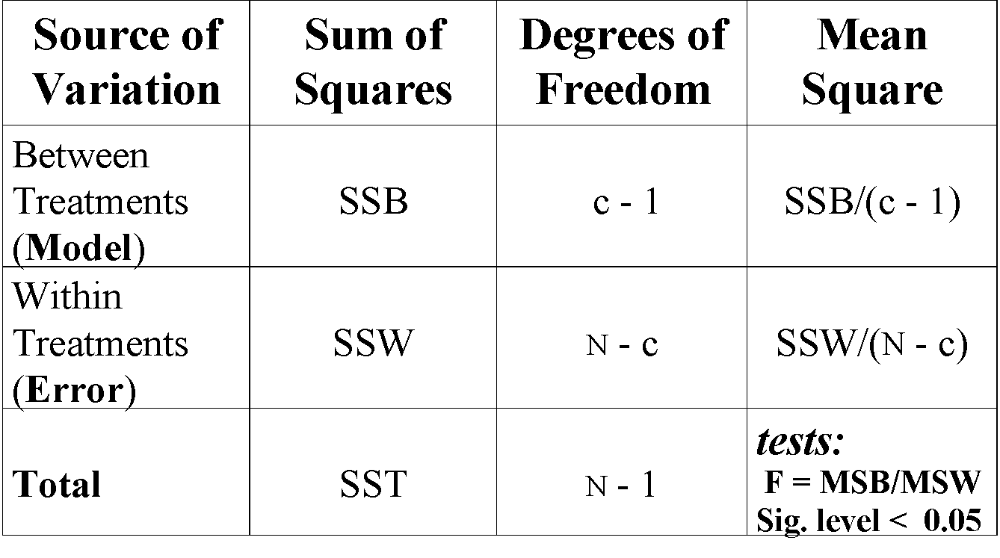
 |  |  |  |  |  |  |  | df | 2
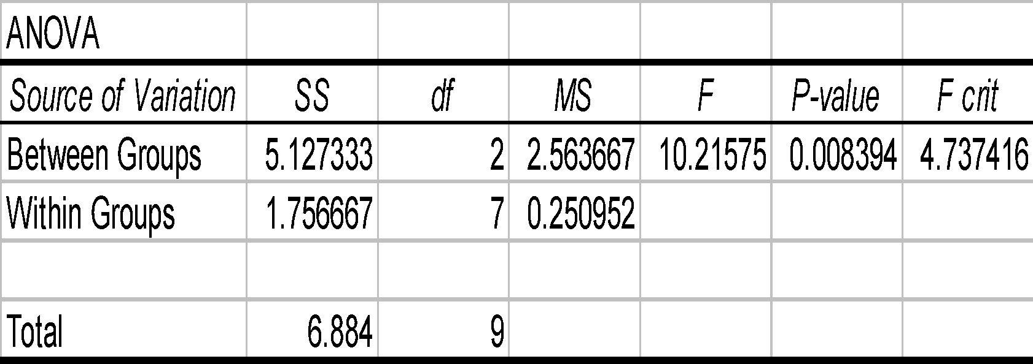
 |  |  |  |  |  |  |  | SSB/(c-1) | 2.5636666667

 |  |  |  |  |  |  |  | SST | 6.884
 |  |  |  |  |  |  |  | df | 9

 |  |  |  |  |  |  |  | F | 10.216

